Szenario 1
Szenario SV1:
Stagnation
$${WR}_{i}= \frac{∆EW }{{Einwohner}_{tot,i}}$$
Jährliche Zunahme des Veloverkehr aufgrund Umsetzung der STEK
${DTV}_{SV1−Bj,i}$ = ${DTV}_{Bj,i}+{∆DTV}_{SV21i}$
STEK*: Zentrumsentwicklung (Velofreundlich), Veloparking Bhf. Ausbau ÖV Angebot, Ausbau Sportanlage, Ausbau Spital, Erschliessung Quartiere Nord.
$∆EW$ = + 188 ${EW}/a (bis 2035)$
$$Eintrittswarscheinlicheit ℙ=5 \%$$
$∆{DTV}_{Velo,i}$ = ${WR}_{i}$
 |  |  | Wachstumsziel 2035: 10%
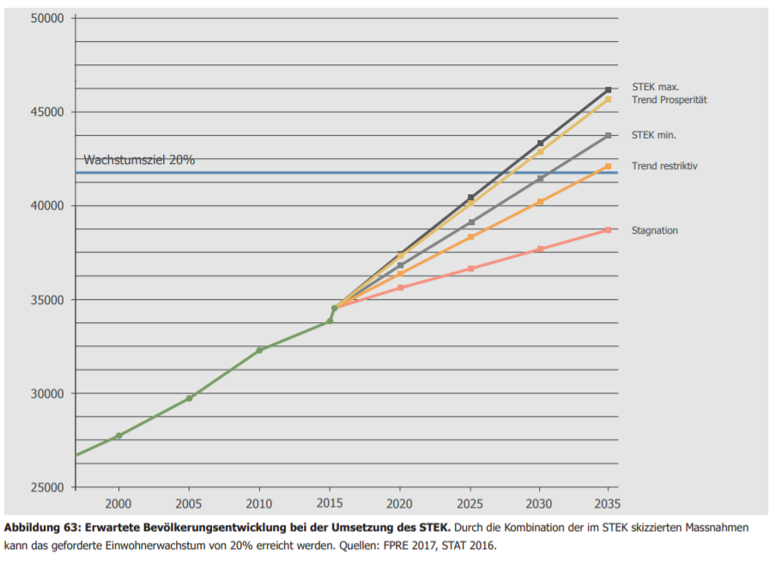
$${Jahr}_{i}$$
$${Einwohner}_{,i}$$
$$∆{DTV}_{Velo,i}$$
2015 | 35000 | 0.5%
2016 | 35188 | 0.5%
2017 | 35376 | 0.5%
2018 | 35564 | 0.5%
2019 | 35752 | 0.5%
2020 | 35940 | 0.5%
2021 | 36128 | 0.5%
2022 | 36316 | 0.5%
2023 | 36504 | 0.5%
2024 | 36692 | 0.5%
2025 | 36880 | 0.5%
2026 | 37068 | 0.5%
2027 | 37256 | 0.5%
2028 | 37444 | 0.5%
2029 | 37632 | 0.5%
2030 | 37820 | 0.5%
2031 | 38008 | 0.5%
2032 | 38196 | 0.5%
2033 | 38384 | 0.5%
2034 | 38572 | 0.5%
2035 | 38760 | 0.5%
2036 | 38948 | 0.5%
2037 | 39136 | 0.5%
2038 | 39324 | 0.5%
2039 | 39512 | 0.5%
2040 | 39700 | 0.5% | Quelle: STEK Kap 10.3 Abb. 63 S.121
2041 | 39888 | 0.5%
2042 | 40076 | 0.5%
2043 | 40264 | 0.5%
2044 | 40452 | 0.5%
2045 | 40640 | 0.5%
2046 | 40828 | 0.5%
2047 | 41016 | 0.5%
2048 | 41204 | 0.5%
2049 | 41392 | 0.5%
2050 | 41580 | 0.5%
2051 | 41768 | 0.5%
2052 | 41956 | 0.4%
2053 | 42144 | 0.4%
2054 | 42332 | 0.4%
2055 | 42520 | 0.4%
2056 | 42708 | 0.4%
2057 | 42896 | 0.4%
2058 | 43084 | 0.4%
2059 | 43272 | 0.4%
2060 | 43460 | 0.4%

Szenario 2
Szenario SV2:
STEK min.
$${WR}_{i}= \frac{∆EW }{{Einwohner}_{tot,i}}$$
Jährliche Zunahme des Veloverkehr aufgrund Umsetzung der STEK
${DTV}_{SV2−Bj,i}$ = ${DTV}_{Bj,i}+{∆DTV}_{SV2,i}$
STEK*: Zentrumsentwicklung (Velofreundlich), Veloparking Bhf. Ausbau ÖV Angebot, Ausbau Sportanlage, Ausbau Spital, Erschliessung Quartiere Nord.
$∆EW$ = + 438 ${EW}/a (bis 2035)$
$$Eintrittswarscheinlicheit ℙ=57.5 \%$$
$∆{DTV}_{Velo,i}$ = ${WR}_{i}$
 |  |  | Wachstumsziel 2035: 25%

$${Jahr}_{i}$$
$${Einwohner}_{,i}$$
$$∆{DTV}_{Velo,i}$$
2015 | 35000 | 1.25%
2016 | 35438 | 1.24%
2017 | 35876 | 1.22%
2018 | 36314 | 1.21%
2019 | 36752 | 1.19%
2020 | 37190 | 1.18%
2021 | 37628 | 1.16%
2022 | 38066 | 1.15%
2023 | 38504 | 1.14%
2024 | 38942 | 1.12%
2025 | 39380 | 1.11%
2026 | 39818 | 1.10%
2027 | 40256 | 1.09%
2028 | 40694 | 1.08%
2029 | 41132 | 1.06%
2030 | 41570 | 1.05%
2031 | 42008 | 1.04%
2032 | 42446 | 1.03%
2033 | 42884 | 1.02%
2034 | 43322 | 1.01%
2035 | 43760 | 1.00%
2036 | 44198 | 0.99%
2037 | 44636 | 0.98%
2038 | 45074 | 0.97%
2039 | 45512 | 0.96%
2040 | 45950 | 0.95% | Quelle: STEK Kap 10.3 Abb. 63 S.121
2041 | 46388 | 0.94%
2042 | 46826 | 0.94%
2043 | 47264 | 0.93%
2044 | 47702 | 0.92%
2045 | 48140 | 0.91%
2046 | 48578 | 0.90%
2047 | 49016 | 0.89%
2048 | 49454 | 0.89%
2049 | 49892 | 0.88%
2050 | 50330 | 0.87%
2051 | 50768 | 0.86%
2052 | 51206 | 0.86%
2053 | 51644 | 0.85%
2054 | 52082 | 0.84%
2055 | 52520 | 0.83%
2056 | 52958 | 0.83%
2057 | 53396 | 0.82%
2058 | 53834 | 0.81%
2059 | 54272 | 0.81%
2060 | 54710 | 0.80%

Szenario 3
Szenario SV3:
STEK max.
$${WR}_{i}= \frac{∆EW }{{Einwohner}_{tot,i}}$$
Jährliche Zunahme des Veloverkehr aufgrund Umsetzung der STEK*
${DTV}_{SV3−Bj,i}$ = ${DTV}_{Bj,i}+{∆DTV}_{SV3,i}$
STEK*: Zentrumsentwicklung (Velofreundlich), Veloparking Bhf. Ausbau ÖV Angebot, Ausbau Sportanlage, Ausbau Spital, Erschliessung Quartiere Nord.
$∆EW$ = + 600 ${EW}/a (bis 2035)$
$$Eintrittswarscheinlicheit ℙ=37.5 \%$$
$∆{DTV}_{Velo,i}$ = ${WR}_{i}$
 |  |  | Wachstumsziel 2035: 33%

$${Jahr}_{i}$$
$${Einwohner}_{,i}$$
$$∆{DTV}_{Velo,i}$$
2015 | 35000 | 1.7%
2016 | 35600 | 1.7%
2017 | 36200 | 1.7%
2018 | 36800 | 1.6%
2019 | 37400 | 1.6%
2020 | 38000 | 1.6%
2021 | 38600 | 1.6%
2022 | 39200 | 1.5%
2023 | 39800 | 1.5%
2024 | 40400 | 1.5%
2025 | 41000 | 1.5%
2026 | 41600 | 1.4%
2027 | 42200 | 1.4%
2028 | 42800 | 1.4%
2029 | 43400 | 1.4%
2030 | 44000 | 1.4%
2031 | 44600 | 1.3%
2032 | 45200 | 1.3%
2033 | 45800 | 1.3%
2034 | 46400 | 1.3%
2035 | 47000 | 1.3%
2036 | 47600 | 1.3%
2037 | 48200 | 1.2%
2038 | 48800 | 1.2%
2039 | 49400 | 1.2%
2040 | 50000 | 1.2% | Quelle: STEK Kap 10.3 Abb. 63 S.121
2041 | 50600 | 1.2%
2042 | 51200 | 1.2%
2043 | 51800 | 1.2%
2044 | 52400 | 1.1%
2045 | 53000 | 1.1%
2046 | 53600 | 1.1%
2047 | 54200 | 1.1%
2048 | 54800 | 1.1%
2049 | 55400 | 1.1%
2050 | 56000 | 1.1%
2051 | 56600 | 1.1%
2052 | 57200 | 1.0%
2053 | 57800 | 1.0%
2054 | 58400 | 1.0%
2055 | 59000 | 1.0%
2056 | 59600 | 1.0%
2057 | 60200 | 1.0%
2058 | 60800 | 1.0%
2059 | 61400 | 1.0%
2060 | 62000 | 1.0%

Tabelle1
Wachstumsrate
2015 | 1.7% | 1.25% | 0.5%
2020 | 1.6% | 1.18% | 0.5%
2025 | 1.5% | 1.11% | 0.5%
2030 | 1.4% | 1.05% | 0.5%
2035 | 1.3% | 1.00% | 0.5%
2040 | 1.2% | 0.95% | 0.5%
2045 | 1.1% | 0.91% | 0.5%
2050 | 1.1% | 0.87% | 0.5%
2055 | 1.0% | 0.83% | 0.4%
2060 | 1.0% | 0.80% | 0.4%
2015 | 1.7% | 1.25% | 0.5%
2016 | 1.7% | 1.24% | 0.5%
2017 | 1.7% | 1.22% | 0.5%
2018 | 1.6% | 1.21% | 0.5%
2019 | 1.6% | 1.19% | 0.5%
2020 | 1.6% | 1.18% | 0.5%
2021 | 1.6% | 1.16% | 0.5%
2022 | 1.5% | 1.15% | 0.5%
2023 | 1.5% | 1.14% | 0.5%
2024 | 1.5% | 1.12% | 0.5%
2025 | 1.5% | 1.11% | 0.5%
2026 | 1.4% | 1.10% | 0.5%
2027 | 1.4% | 1.09% | 0.5%
2028 | 1.4% | 1.08% | 0.5%
2029 | 1.4% | 1.06% | 0.5%
2030 | 1.4% | 1.05% | 0.5%
2031 | 1.3% | 1.04% | 0.5%
2032 | 1.3% | 1.03% | 0.5%
2033 | 1.3% | 1.02% | 0.5%
2034 | 1.3% | 1.01% | 0.5%
2035 | 1.3% | 1.00% | 0.5%
2036 | 1.3% | 0.99% | 0.5%
2037 | 1.2% | 0.98% | 0.5%
2038 | 1.2% | 0.97% | 0.5%
2039 | 1.2% | 0.96% | 0.5%
2040 | 1.2% | 0.95% | 0.5%
2041 | 1.2% | 0.94% | 0.5%
2042 | 1.2% | 0.94% | 0.5%
2043 | 1.2% | 0.93% | 0.5%
2044 | 1.1% | 0.92% | 0.5%
2045 | 1.1% | 0.91% | 0.5%
2046 | 1.1% | 0.90% | 0.5%
2047 | 1.1% | 0.89% | 0.5%
2048 | 1.1% | 0.89% | 0.5%
2049 | 1.1% | 0.88% | 0.5%
2050 | 1.1% | 0.87% | 0.5%
2051 | 1.1% | 0.86% | 0.5%
2052 | 1.0% | 0.86% | 0.4%
2053 | 1.0% | 0.85% | 0.4%
2054 | 1.0% | 0.84% | 0.4%
2055 | 1.0% | 0.83% | 0.4%
2056 | 1.0% | 0.83% | 0.4%
2057 | 1.0% | 0.82% | 0.4%
2058 | 1.0% | 0.81% | 0.4%
2059 | 1.0% | 0.81% | 0.4%
2060 | 1.0% | 0.80% | 0.4%

